MAS INFINITO numerico
muestra | ESTIMACIÓN DE LA MEDIA |  |  | datos del problema | funciones Excel utilizadas
36.3 | Estadísticos muestrales
58.1
31.6 |  | n = |  |  | media muestral
51.1 |  |  |  |  | (estimador de la media de la población)
23.6
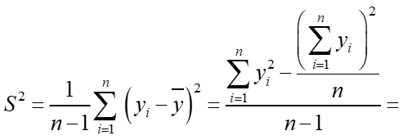
34.3
31.1
29
22.3
53.6 |  |  |  |  | cuasivarianza de la muestra
24.1 |  |  |  |  | (estimador de la varianza de la población)
28.8
26.6
22.1
31.3
34 |  |  |  |  | varianza del estimador
59
22
51.1
30.2
29.3 |  |  |  |  | límite para el error de estimación
34.6
31.3 |  | zc = | 2
51
24 |  |  |  |  |  | intervalo de confianza
53
29.2
41.1
22.8 |  | Bμ = | 3
24 |  | zc = | 2 |  | determinación del tamaño muestral
53
56
31.1
31.3
52.2
33.1

